关系图
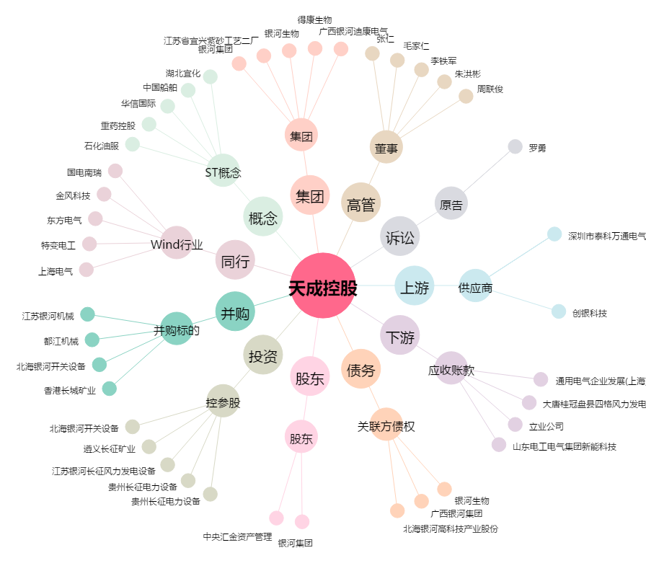
天成控股[600112.SH] - 关系概览图

